Diag1
n =38
Пациенты | DS | ВИЧ-энцефалит | ВИЧ-энцефалит | 18
Пациенты | DS | Энцефалит токсоплазменной этиологии | Энцефалит токсоплазменной этиологии | 10
Пациенты | DS | Криптококковый менингоэнцефалит | Криптококковый менингоэнцефалит | 6
Пациенты | DS | Менингоэнцефалит туберкулезной этиологии | Менингоэнцефалит туберкулезной этиологии | 3
Пациенты | DS | ЦМВ-энцефалит | ЦМВ-энцефалит CMV | 1
 |  |  | n = | 38

Diagr2_
ВН ВИЧ-1,
log10 копий/мл
ликвор
плазма
CD4, клеток/мл
IDP | плазма | ликвор | плазма+ | CD4 | Медиана плазма | Медиана ликвор
71 | -5.4313637642 | 3.8512583487 | 5.4313637642 | 1 | -4.6711505825 | 3.8738647246
92 | -4.2848591767 | 3.1972805581 | 4.2848591767 | 2 | -4.6711505825 | 3.8738647246
89 | 0 | 4.4880286855 | 0 | 2 | -4.6711505825 | 3.8738647246
38 | -3.719331287 | 0 | 3.719331287 | 3 | -4.6711505825 | 3.8738647246
97 | 0 | 3.5177235948 | 0 | 4 | -4.6711505825 | 3.8738647246
11 | -5.2988530764 | 2.7226339225 | 5.2988530764 | 10 | -4.6711505825 | 3.8738647246
50 | -4.45484486 | 0 | 4.45484486 | 13 | -4.6711505825 | 3.8738647246
94 | -4.4376713048 | 5.9408809003 | 4.4376713048 | 15 | -4.6711505825 | 3.8738647246
79 | -4.8353417278 | 2.8419848046 | 4.8353417278 | 21 | -4.6711505825 | 3.8738647246
90 | -4.1779114761 | 5.1776086359 | 4.1779114761 | 21 | -4.6711505825 | 3.8738647246
39 | -5.9508514589 | 4.64621742 | 5.9508514589 | 22 | -4.6711505825 | 3.8738647246
48 | -4.9781805169 | 4.906572061 | 4.9781805169 | 23 | -4.6711505825 | 3.8738647246
81 | -4.5297254306 | 2.7715874809 | 4.5297254306 | 23 | -4.6711505825 | 3.8738647246
10 | -5.8662873391 | 3.3159703455 | 5.8662873391 | 23 | -4.6711505825 | 3.8738647246
84 | -4.3037143087 | 2.3263358609 | 4.3037143087 | 24 | -4.6711505825 | 3.8738647246
59 | -5.7937903847 | 4.6748611407 | 5.7937903847 | 28 | -4.6711505825 | 3.8738647246
40 | -6.5263392774 | 5.4653828514 | 6.5263392774 | 31 | -4.6711505825 | 3.8738647246
82 | -5.1102832394 | 0 | 5.1102832394 | 32 | -4.6711505825 | 3.8738647246
56 | -4.0934216852 | 2.6711728427 | 4.0934216852 | 39 | -4.6711505825 | 3.8738647246
25 | -4.367355921 | 3.8964711005 | 4.367355921 | 43 | -4.6711505825 | 3.8738647246
88 | -4.7633755755 | 4.4387321628 | 4.7633755755 | 45 | -4.6711505825 | 3.8738647246
87 | -4.8623758994 | 0 | 4.8623758994 | 49 | -4.6711505825 | 3.8738647246
8 | -5.542825427 | 4.6599162001 | 5.542825427 | 51 | -4.6711505825 | 3.8738647246
42 | -2.3010299957 | 0 | 2.3010299957 | 57 | -4.6711505825 | 3.8738647246
27 | -4.2479732664 | 4.4522619041 | 4.2479732664 | 61 | -4.6711505825 | 3.8738647246
95 | -3.2808059284 | 3.7307015443 | 3.2808059284 | 61 | -4.6711505825 | 3.8738647246
46 | -3.6232492904 | 2.3010299957 | 3.6232492904 | 63 | -4.6711505825 | 3.8738647246
96 | -4.9975829521 | 5.652588612 | 4.9975829521 | 65 | -4.6711505825 | 3.8738647246
53 | -5.9278834103 | 4.1635191626 | 5.9278834103 | 67 | -4.6711505825 | 3.8738647246
61 | -5.7754713641 | 3.657820456 | 5.7754713641 | 83 | -4.6711505825 | 3.8738647246
26 | -4.511883361 | 4.4785664956 | 4.511883361 | 85 | -4.6711505825 | 3.8738647246
80 | -5.1021008249 | 5.0431146006 | 5.1021008249 | 93 | -4.6711505825 | 3.8738647246
12 | -5.5705429399 | 4.9296028233 | 5.5705429399 | 99 | -4.6711505825 | 3.8738647246
64 | -3.6937269489 | 2.3010299957 | 3.6937269489 | 103 | -4.6711505825 | 3.8738647246
73 | -3.6989700043 | 4.2552725051 | 3.6989700043 | 122 | -4.6711505825 | 3.8738647246
86 | -4.5789255895 | 4.5725928211 | 4.5789255895 | 126 | -4.6711505825 | 3.8738647246
17 | -6.7693773261 | 4.9632871561 | 6.7693773261 | 213 | -4.6711505825 | 3.8738647246
52 | -4.7831886911 | 3.5704261784 | 4.7831886911 | 397 | -4.6711505825 | 3.8738647246

Статистика
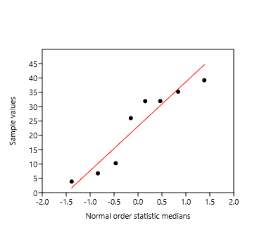
 |  |  | p | n | v | ДИ НГ | ДИ ВГ | p (1-α) | z (1-α)
Пациенты | Наивные | 0 | 8 | 38 | 21.05% | 11.1% | 36.3% | 0.95 | 1.9599639845 | (21,1%, 95 % ДИ [11,1 – 36,3])
Пациенты | Наивные | 1 | 30 | 38 | 78.95% | 63.7% | 88.9% | 0.95 | 1.9599639845 | (79,0%, 95 % ДИ [63,7 – 88,9])

Пациенты | АРТ срок | 1 | 9.3083333333 | Q1 | по медиане 28,77 (МКИ: 9,31 - 34,91) месяцев |  |  |  |  |  | All
Пациенты | АРТ срок | 2 | 28.766666667 | Q2 |  |  |  |  |  | N | 8
Пациенты | АРТ срок | 3 | 34.908333333 | Q3 |  |  |  |  |  | Shapiro-Wilk W | 0.8681
Пациенты | АРТ срок |  | 23.3875 | средняя |  |  |  |  |  | p(normal) | 0.1443
Пациенты | АРТ срок |  | 14.344789857 | ско (σ)
Пациенты | АРТ срок |  | 3.5666666667 | минимум
Пациенты | АРТ срок |  | 39.2 | максимум
Пациенты | АРТ срок |  | 8 | количество
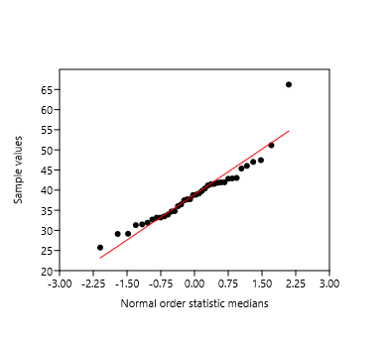
Пациенты | Возраст | 1 | 33.594520548 | Q1 | по медиане 38,79 (МКИ: 33,59 - 41,93) лет |  |  |  |  |  | All
Пациенты | Возраст | 2 | 38.789041096 | Q2 |  |  |  |  |  | N | 38
Пациенты | Возраст | 3 | 41.934931507 | Q3 |  |  |  |  |  | Shapiro-Wilk W | 0.9166
Пациенты | Возраст |  | 38.909805335 | средняя |  |  |  |  |  | p(normal) | 0.007766
Пациенты | Возраст |  | 7.2750211416 | ско (σ)
Пациенты | Возраст |  | 25.97260274 | минимум
Пациенты | Возраст |  | 66.194520548 | максимум
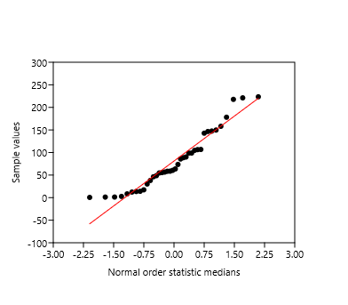
Пациенты | Возраст |  | 38 | количество

Пациенты | ВИЧ-инфекция | 1 | 32.133333333 | Q1 | по медиане 61,95 (МКИ: 32,13 - 106,33) месяцев |  |  |  |  |  | All
Пациенты | ВИЧ-инфекция | 2 | 61.95 | Q2 | ликвор |  |  |  |  | N | 38
Пациенты | ВИЧ-инфекция | 3 | 106.325 | Q3 | ликвор |  |  |  |  | Shapiro-Wilk W | 0.9214
Пациенты | ВИЧ-инфекция |  | 81.012280702 | средняя | ликвор |  |  |  |  | p(normal) | 0.01084
Пациенты | ВИЧ-инфекция |  | 64.272143528 | ско (σ) | ликвор
Пациенты | ВИЧ-инфекция |  | 0.26666666667 | минимум
Пациенты | ВИЧ-инфекция |  | 223.43333333 | максимум
Пациенты | ВИЧ-инфекция |  | 38 | количество

Пациенты | Пол2 | мужской | 20 | 38 | 52.63% | 37.3% | 67.5% | 0.95 | 1.9599639845 | (52,6%, 95 % ДИ [37,3 – 67,5])
Пациенты | Пол2 | женский | 18 | 38 | 47.37% | 32.5% | 62.7% | 0.95 | 1.9599639845 | (47,4%, 95 % ДИ [32,5 – 62,7])

Пациенты | Путь ИНФ | ПИН | 17 | 38 | 44.74% | 30.1% | 60.3% | 0.95 | 1.9599639845 | (44,7%, 95 % ДИ [30,1 – 60,3])
Пациенты | Путь ИНФ | гетеросексуальный | 21 | 38 | 55.26% | 39.7% | 69.9% | 0.95 | 1.9599639845 | (55,3%, 95 % ДИ [39,7 – 69,9])
Пациенты | Парные | 2

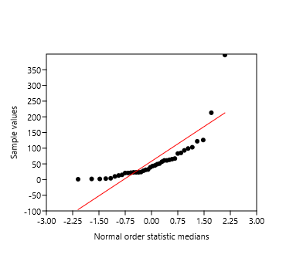
Пациенты | CD4 | 1 | 21.25 | Q1 | по медиане 41,0 (МКИ: 21,3 - 66,5) клеток/мл |  | All
Пациенты | CD4 | 2 | 41 | Q2 |  | N | 38
Пациенты | CD4 | 3 | 66.5 | Q3 |  | Shapiro-Wilk W | 0.6627
Пациенты | CD4 |  | 58.421052632 | средняя |  | p(normal) | 4.36E-08
Пациенты | CD4 |  | 71.24629211 | ско (σ)
Пациенты | CD4 |  | 1 | минимум
Пациенты | CD4 |  | 397 | максимум

Пациенты | ВН плазма | 1 | 15722.25 | Q1 | плазма
Пациенты | ВН плазма | 2 | 47959 | Q2 | плазма
Пациенты | ВН плазма | 3 | 252250 | Q3 | плазма
Пациенты | ВН плазма |  | 397967.71053 | средняя | плазма
Пациенты | ВН плазма |  | 1079185.9973 | ско (σ) | плазма
Пациенты | ВН плазма |  | 0 | минимум
Пациенты | ВН плазма |  | 5880000 | максимум

Пациенты | ВН ликвор | 1 | 543.75 | Q1 | ликвор
Пациенты | ВН ликвор | 2 | 7489.5 | Q2 | ликвор
Пациенты | ВН ликвор | 3 | 45345.25 | Q3 | ликвор
Пациенты | ВН ликвор |  | 65657 | средняя | ликвор
Пациенты | ВН ликвор |  | 160563.99352 | ско (σ) | ликвор
Пациенты | ВН ликвор |  | 0 | минимум
Пациенты | ВН ликвор |  | 872732 | максимум

Пациенты | ВН ликвор лог | 1 | 2.7348723121 | Q1 | по медиане 3,87 (МКИ: 2,73 - 4,66) log10 копий/мл
Пациенты | ВН ликвор лог | 2 | 3.8738647246 | Q2 | 0.7972858579 | 7479.3649463 | 6.270264453
Пациенты | ВН ликвор лог | 3 | 4.6564915051 | Q3
Пациенты | ВН ликвор лог |  | 3.5153271886 | средняя
Пациенты | ВН ликвор лог |  | 1.6763349917 | ско (σ)
Пациенты | ВН ликвор лог |  | 0 | минимум
Пациенты | ВН ликвор лог |  | 5.9408809003 | максимум

Пациенты | ВН плазма лог | 1 | 4.1954269237 | Q1 | по медиане 4,67 (МКИ: 4,20 - 5,40) log10 копий/мл
Пациенты | ВН плазма лог | 2 | 4.6711505825 | Q2 |  | 46897.596154
Пациенты | ВН плазма лог | 3 | 5.3982360922 | Q3
Пациенты | ВН плазма лог |  | 4.5313530271 | средняя
Пациенты | ВН плазма лог |  | 1.4124319473 | ско (σ)
Пациенты | ВН плазма лог |  | 0 | минимум
Пациенты | ВН плазма лог |  | 6.7693773261 | максимум

Пациенты | ВН плазма | 0 | 2 | 38 | 5.26% | 1.5% | 17.3% | 0.95 | 1.9599639845 | (5,3%, 95 % ДИ [1,5 – 17,3])
Пациенты | ВН ликвор | 0 | 5 | 38 | 13.16% | 5.8% | 27.3% | 0.95 | 1.9599639845 | (13,2%, 95 % ДИ [5,8 – 27,3])
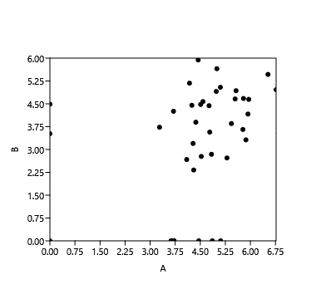
 | Ликвор.плазма с 0 |  | (U=442, z=2,905, p=0,004) |  | Tests for equal medians |  |  |  |  | A | B |  | A | B |  | ВН ликвор1 | ВН плазма1
 | n=38 |  | R= | 0.22877 |  |  |  |  | A |  | 0.16713 | A |  | 0.019191 | N | 38 | 38
 |  |  | p= | 0.16713 | A | B |  |  | B | 0.22877 |  | B | 0.37829 |  | Min | 0 | 0
 |  |  | Rs= | 0.37829 | N: | 38 | N: | 38 |  | Pearson |  |  | Spearman |  | Max | 6.769377 | 5.940881
 |  |  | p= | 0.019191 | Mean rank: | 22.934 | Mean rank: | 15.566 |  |  |  |  |  |  | Sum | 172.1914 | 133.5824
 |  |  |  |  |  |  |  |  |  |  |  |  |  |  | Mean | 4.531353 | 3.515327
 |  |  |  |  | Mann-Whitn U : | 442 |  |  |  |  |  |  |  |  | Std. error | 0.2291267 | 0.2719374
 |  |  |  |  | z : | 2.9048 | p (same med.): | 0.0036745 |  |  |  |  |  |  | Variance | 1.994964 | 2.810099
 |  |  |  |  | Monte Carlo permutation: | p (same med.): | 0.0037 |  |  |  |  |  |  |  | Stand. dev | 1.412432 | 1.676335
 |  |  |  |  |  |  |  |  |  |  |  |  |  |  | Median | 4.671151 | 3.873865
 |  |  |  |  |  |  |  |  |  |  |  |  |  |  | 25 prcntil | 4.156789 | 2.709769
 |  |  |  |  |  |  |  |  |  |  |  |  |  |  | 75 prcntil | 5.459229 | 4.663652

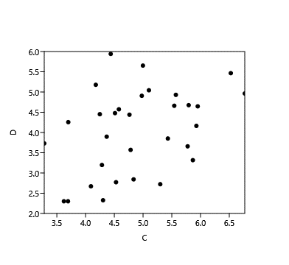
 | Ликвор.плазма без 0 |  | (U=280, z=2,816, p=0,005) |  | Tests for equal medians |  |  |  |  | C | D |  | C | D |  | ВН ликвор1 | ВН плазма1
 | n=31 |  | R= | 0.39449 |  |  |  |  | C |  | 0.028083 | C |  | 0.022441 | N | 31 | 31
 |  |  | p= | 0.028083 | C | D |  |  | D | 0.39449 |  | D | 0.40871 |  | Min | 3.280806 | 2.30103
 |  |  | Rs= | 0.40871 | N: | 31 | N: | 31 |  | Pearson |  |  | Spearman |  | Max | 6.769377 | 5.940881
 |  |  | p= | 0.022441 | Mean rank: | 18.984 | Mean rank: | 12.516 |  |  |  |  |  |  | Sum | 151.7435 | 125.5767
 |  |  |  |  |  |  |  |  |  |  |  |  |  |  | Mean | 4.894953 | 4.050861
 |  |  |  |  | Mann-Whitn U : | 280 |  |  |  |  |  |  |  |  | Std. error | 0.1557662 | 0.1865049
 |  |  |  |  | z : | 2.8158 | p (same med.): | 0.0048663 |  |  |  |  |  |  | Variance | 0.752156 | 1.078307
 |  |  |  |  | Monte Carlo permutation: | p (same med.): | 0.0034 |  |  |  |  |  |  |  | Stand. dev | 0.8672693 | 1.038416
 |  |  |  |  |  |  |  |  |  |  |  |  |  |  | Median | 4.783189 | 4.255273
 |  |  |  |  |  |  |  |  |  |  |  |  |  |  | 25 prcntil | 4.284859 | 3.197281
Пробы | Subtype | A6 | 54 | 57 | 94.74% | 85.6% | 98.2% | 0.95 | 1.9599639845 | (94,7%, 95 % ДИ [85,6 – 98,2]) |  |  |  |  | 75 prcntil | 5.570543 | 4.906572
Пробы | Subtype | B | 1 | 57 | 1.75% | 0.3% | 9.3% | 0.95 | 1.9599639845 | (1,8%, 95 % ДИ [0,3 – 9,3])
Пробы | Subtype | 02_A6G | 2 | 57 | 3.51% | 1.0% | 11.9% | 0.95 | 1.9599639845 | (3,5%, 95 % ДИ [1 – 11,9])

 |  | рисунок 4 | 7 | 19 | 36.84% | 19.1% | 59.0% | 0.95 | 1.9599639845 | (36,8%, 95 % ДИ [19,1 – 59])
 |  | без отл | 4 | 19 | 21.05% | 8.5% | 43.3% | 0.95 | 1.9599639845 | (21,1%, 95 % ДИ [8,5 – 43,3])

Пациенты | DS | ВИЧ-энцефалит | 18 | 38 | 47.37% | 32.5% | 62.7% | 0.95 | 1.9599639845 | (47,4%, 95 % ДИ [32,5 – 62,7])
Пациенты | DS | Энцефалит токсоплазменной этиологии | 10 | 38 | 26.32% | 15.0% | 42.0% | 0.95 | 1.9599639845 | (26,3%, 95 % ДИ [15 – 42])
Пациенты | DS | Криптококковый менингоэнцефалит | 6 | 38 | 15.79% | 7.4% | 30.4% | 0.95 | 1.9599639845 | (15,8%, 95 % ДИ [7,4 – 30,4])
Пациенты | DS | Менингоэнцефалит туберкулезной этиологии | 3 | 38 | 7.89% | 2.7% | 20.8% | 0.95 | 1.9599639845 | (7,9%, 95 % ДИ [2,7 – 20,8])
Пациенты | DS | ЦМВ-энцефалит | 1 | 38 | 2.63% | 0.5% | 13.5% | 0.95 | 1.9599639845 | (2,6%, 95 % ДИ [0,5 – 13,5])

Пациенты | Оппортунисты | 0 | 18 | 38 | 47.37% | 32.5% | 62.7% | 0.95 | 1.9599639845 | (47,4%, 95 % ДИ [32,5 – 62,7])
Пациенты | Оппортунисты | 1 | 20 | 38 | 52.63% | 37.3% | 67.5% | 0.95 | 1.9599639845 | (52,6%, 95 % ДИ [37,3 – 67,5])
Пациенты | DS | Энцефалит токсоплазменной этиологии | 10 | 20 | 50.00% | 29.9% | 70.1% | 0.95 | 1.9599639845 | (50,0%, 95 % ДИ [29,9 – 70,1])

